TC_01
 | TC_01
network.cpp

Khi người dùng nhập Port và bấm nút, giao diện gọi lệnh start_hosting(parsedPort). Trong network.cpp, hệ thống khởi tạo thành công tcp::acceptor lắng nghe trên port được chỉ định và chuyển trạng thái currentState = WAITING_FOR_PEER. App ghi nhận log hệ thống: "Listening on Port...".

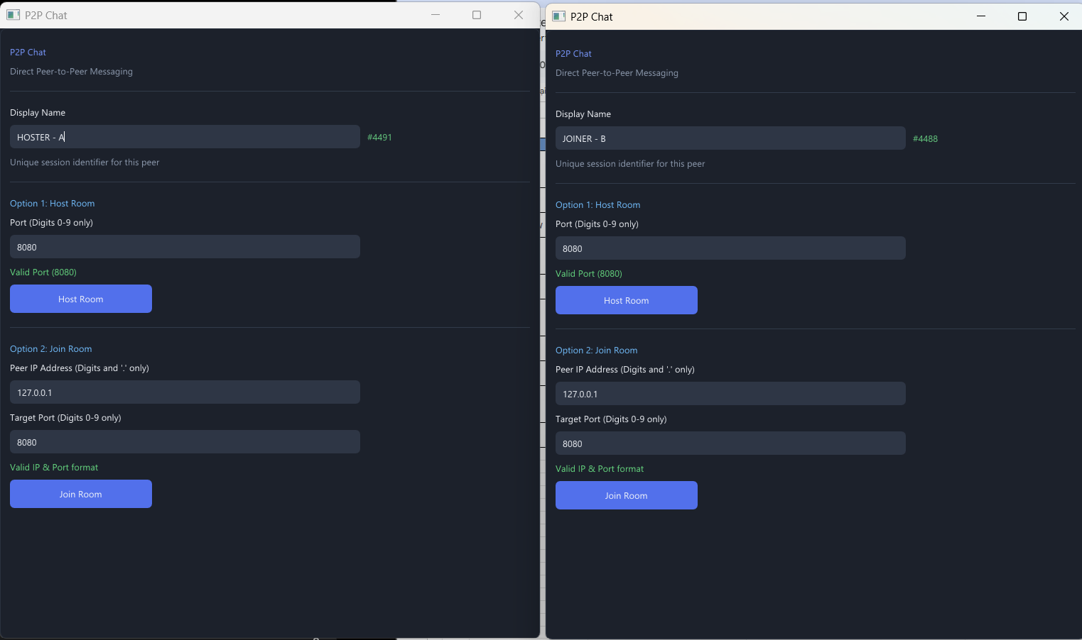

đặt tên là Tuan và Host phòng

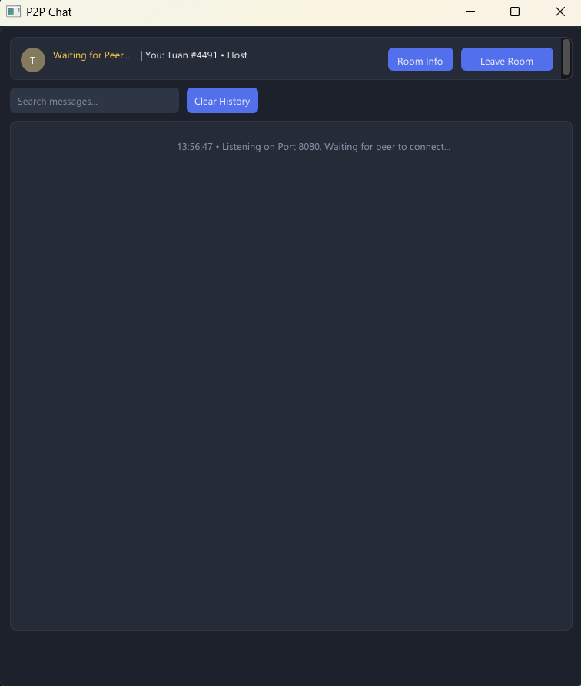

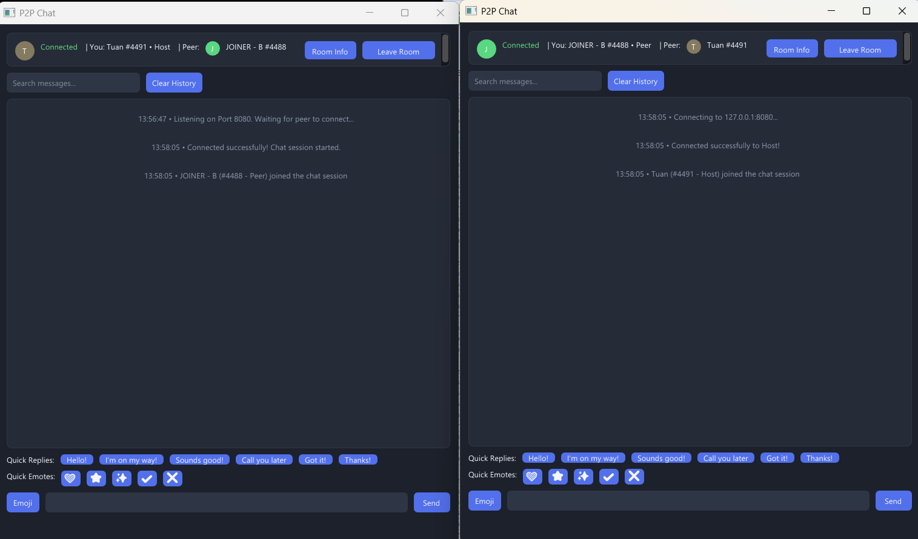
Peer : đặt tên là JOINER - B và tham gia phòng

TC_02
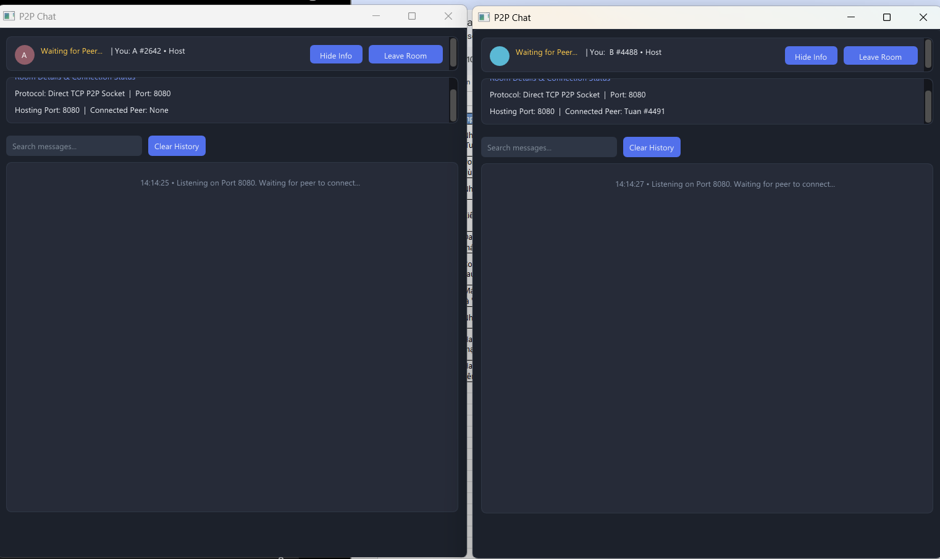
 | TC_02

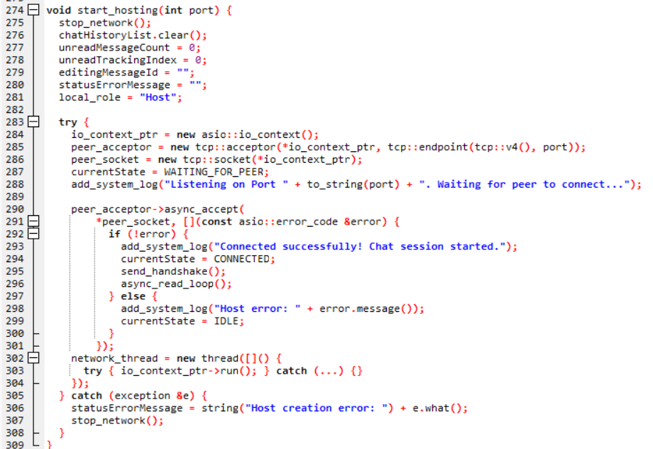
network.cpp

Hàm start_hosting được bọc toàn bộ trong khối try...catch. Khi tcp::acceptor cố gắng mở một cổng đã bị chiếm, nó sẽ ném ra ngoại lệ. Khối catch bắt lỗi và gán statusErrorMessage = string("Host creation error: ") + e.what();. Giao diện không bị crash mà hiện dải cảnh báo màu đỏ chính xác.

TC_03
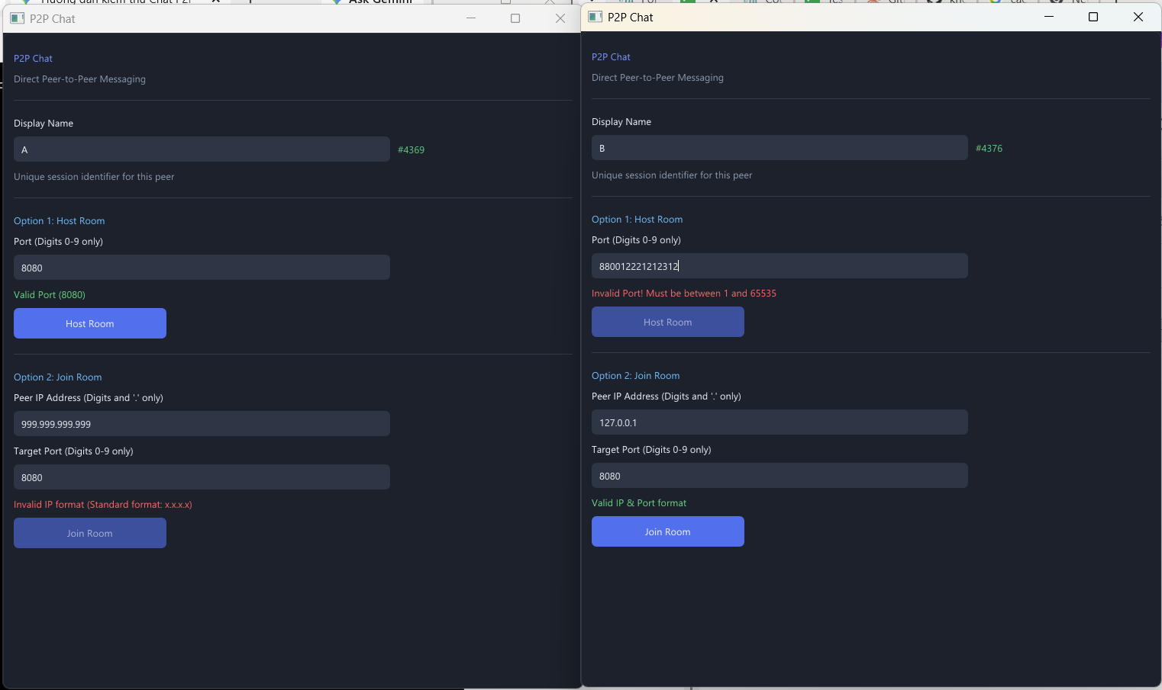
 | TC_03

main.cpp

Hàm isValidIPv4 hoạt động đúng logic (tách chuỗi theo dấu chấm và kiểm tra 4 phân đoạn số từ 0-255). Tại main.cpp, lệnh ImGui::BeginDisabled(!validJoinPort || !validIP); được thực thi, làm mờ (disable) nút "Join Room" ngay lập tức nếu định dạng IP sai.

nhập sai định dạng

TC_04
 | TC_04

main.cpp

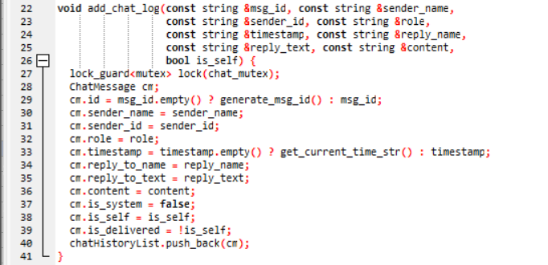
network.cpp

Khi tốc độ luồng TCP quá cao (50 tin/giây), việc luồng mạng liên tục gọi lock_guard<mutex> lock(chat_mutex); để ghi tin nhắn gây xung đột thời gian với luồng render đồ họa ImGui đang cần duyệt chatHistoryList. Dẫn đến giao diện UI bị nghẽn (Not Responding).

TC_05
 | TC_05

main.cpp

Logic UI hoạt động chuẩn xác nhờ lệnh bool wasAtBottom = ImGui::GetScrollY() >= ImGui::GetScrollMaxY();. Nếu người dùng đang cuộn lên (wasAtBottom là false), hệ thống không gọi ImGui::SetScrollHereY(1.0f); mà sẽ tăng biến unreadMessageCount++ để hiện nút thông báo tin nhắn mới.
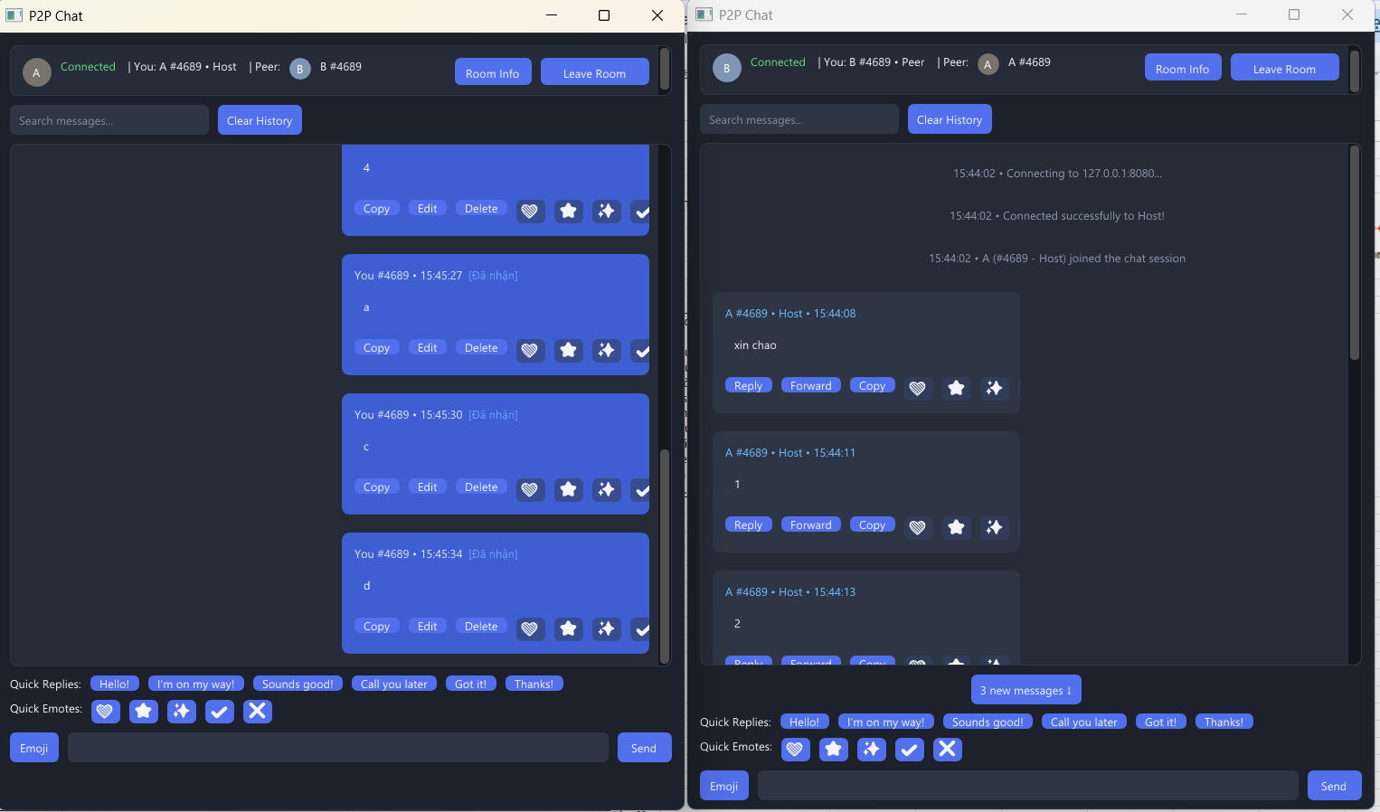

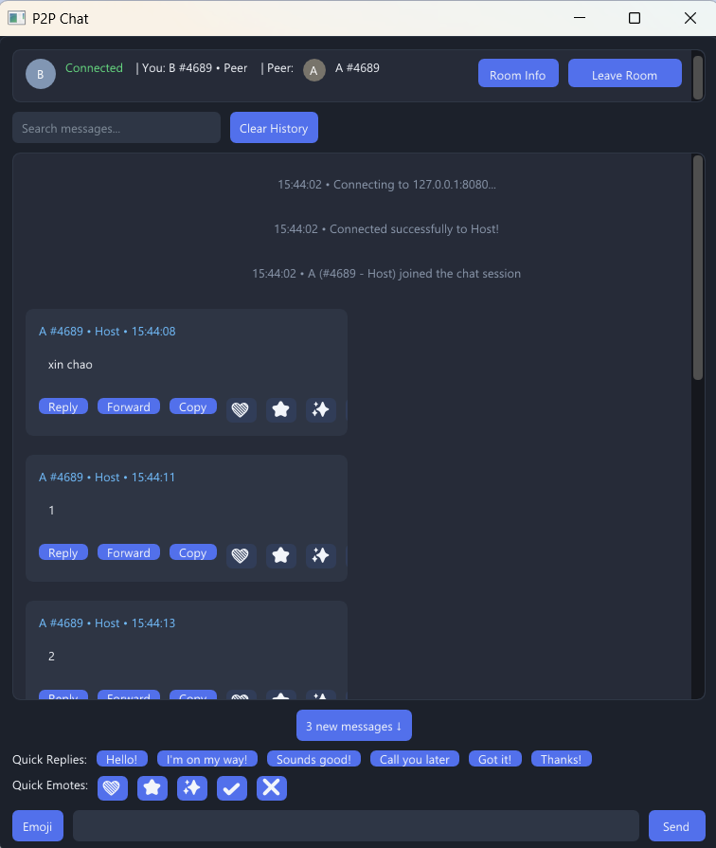

 |  | máy B cuộn lên trên thì bên máy A nhắn tới tin nhắn mới bên máy B sẽ nhận thông báo tin nhắn mới

TC_06
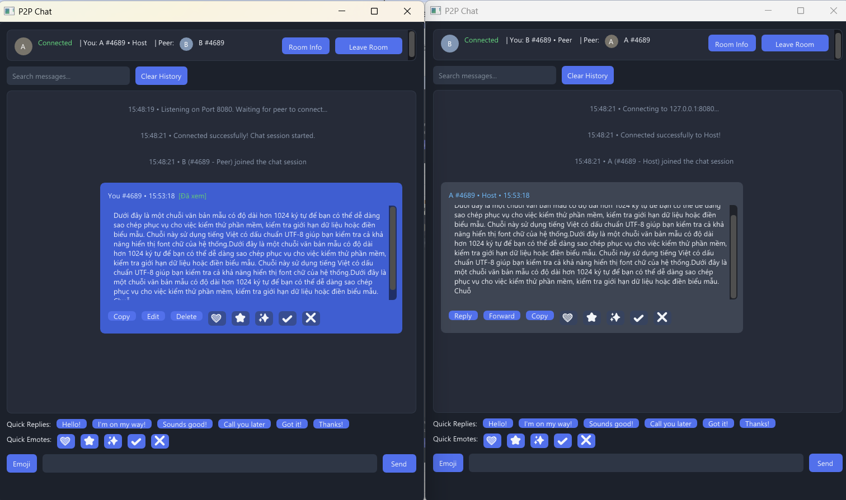
 | TC_06
ui_helpers.cpp

Hàm snprintf được sử dụng rất chuẩn xác với tham số kích thước rõ ràng là sizeof(messageBuf). Kể cả khi chuỗi forwardContent sinh ra bị dài quá mức, snprintf vẫn tự động dừng copy khi chạm mốc giới hạn của mảng, đảm bảo vùng nhớ phía sau không bao giờ bị ghi đè gây crash ứng dụng.

main.cpp

Thư viện ImGui đã được truyền trực tiếp kích thước của mảng thông qua macro IM_ARRAYSIZE(messageBuf). Vì messageBuf có kích thước tối đa 1024 byte, khi người dùng dán 10.000 ký tự vào, ImGui sẽ tự động cắt cụt (truncate) chuỗi cho vừa giới hạn này. Do đó, người dùng không thể gây tràn bộ đệm từ giao diện chat

Ứng dụng được bảo vệ chống tràn bộ đệm nhờ hàm ImGui::InputText đã truyền sẵn giới hạn IM_ARRAYSIZE(messageBuf) (1024 byte). Đồng thời, tính năng Forward sử dụng hàm snprintf giúp cắt chuỗi an toàn tuyệt đối, đảm bảo bộ đệm không bao giờ bị ghi đè.
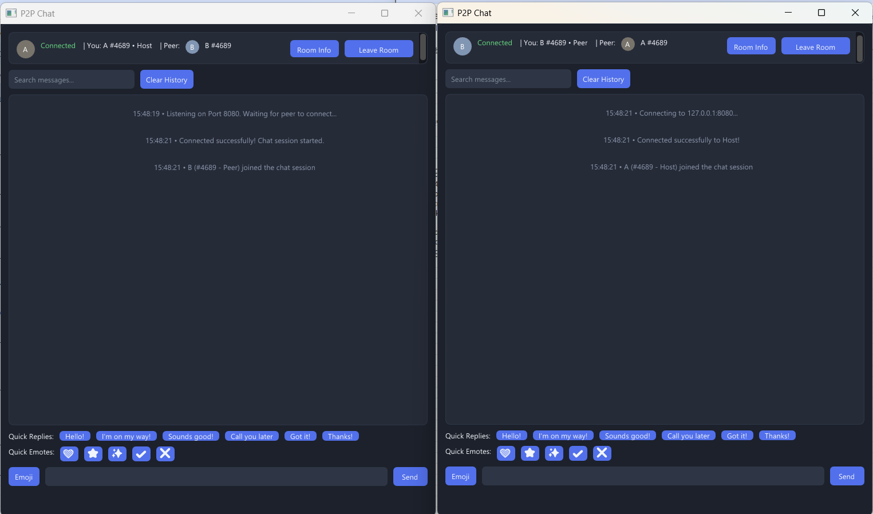

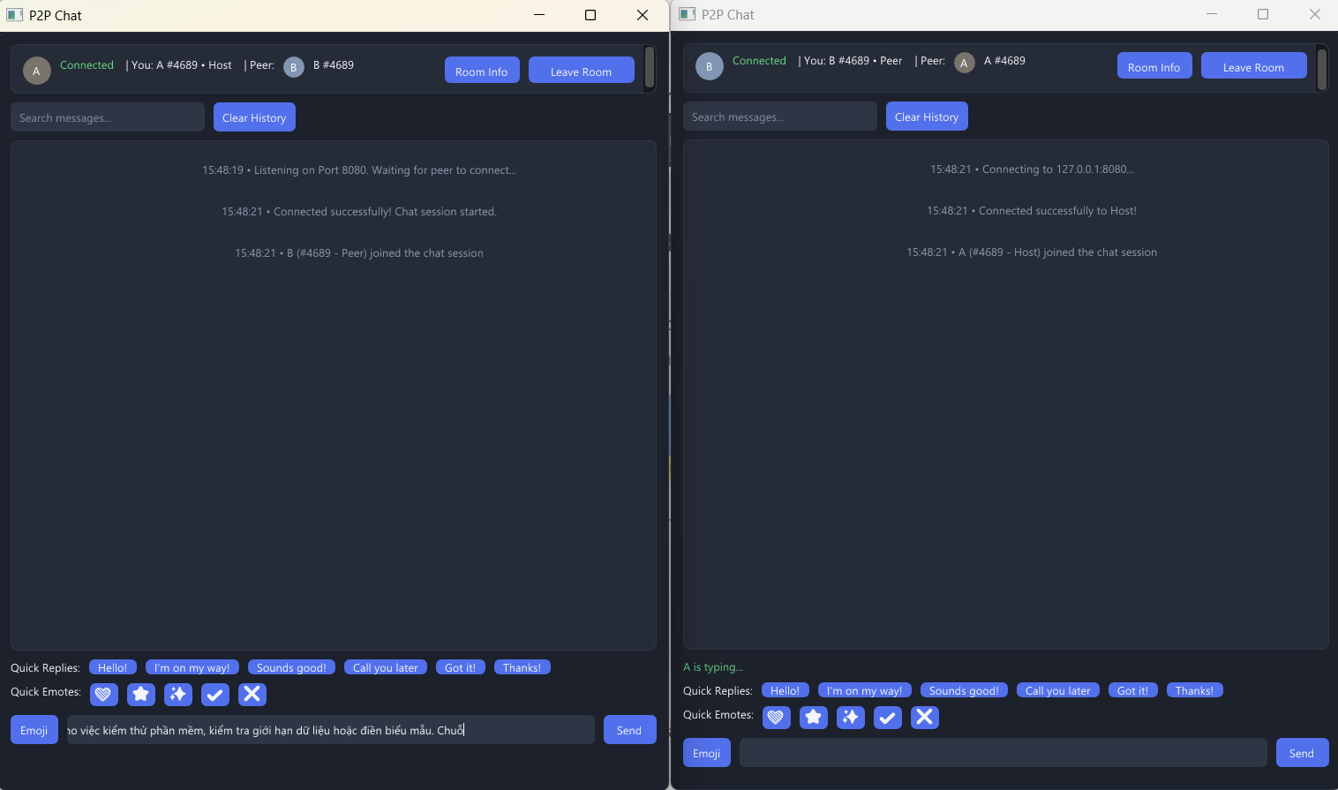
bên máy A đang thực hiện copy hơn 1024 ký tự và bị cắt chuỗi giữa chừng , không bi crash , mọi thứ diễn ra an toàn (khung B cũng đang hiện thị bên người dùng A đang typing)

TC_07
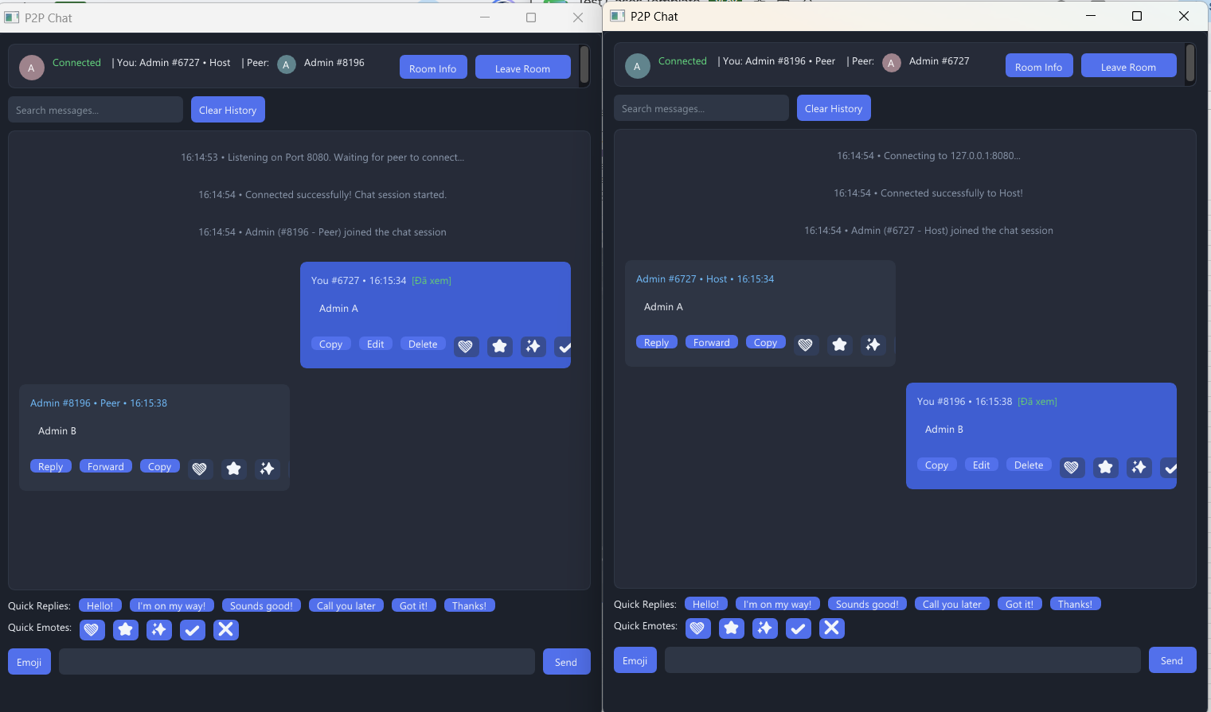
 | TC_07

network.cpp

Khi nhận gói [HANDSHAKE], code chỉ trực tiếp gán peer_username = remote_name và cho phép tham gia trò chuyện. Hoàn toàn KHÔNG có dòng code nào kiểm tra điều kiện if (remote_name == username) để gửi phản hồi từ chối.

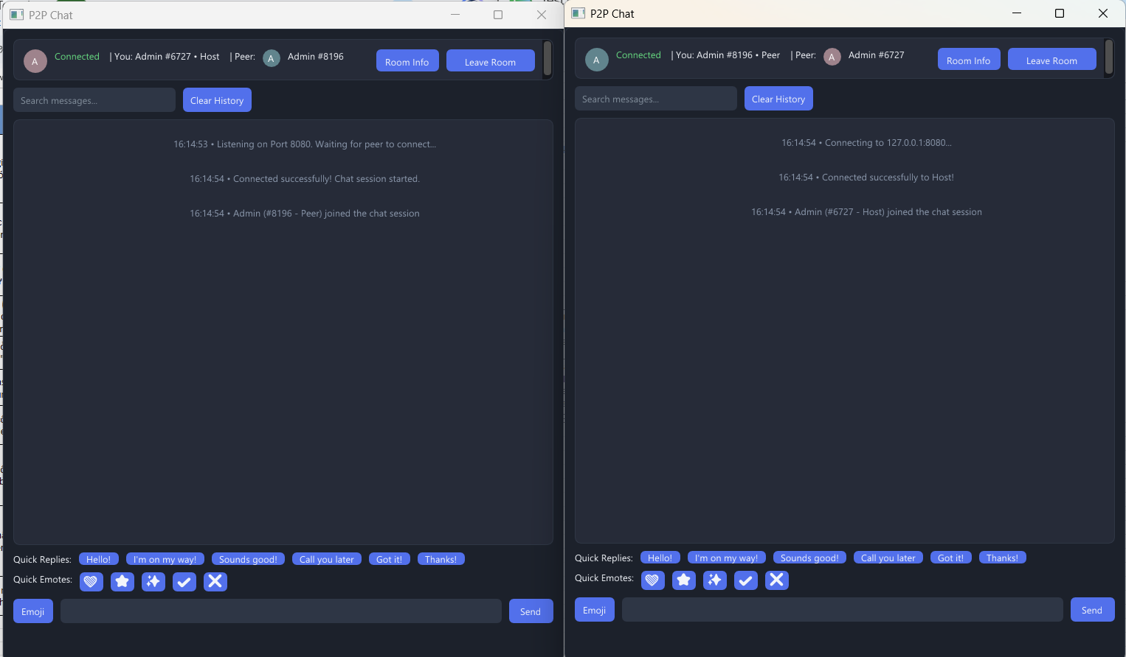

xảy ra trùng lập tên , không có logic bảo vệ và kiểm soát

TC_08
 | TC_08

main.cpp

Khi click Emoji, dòng 274 if (strlen(messageBuf) + strlen(palette[eIdx]) < sizeof(messageBuf)) đảm bảo an toàn bộ nhớ trước khi nối chuỗi.
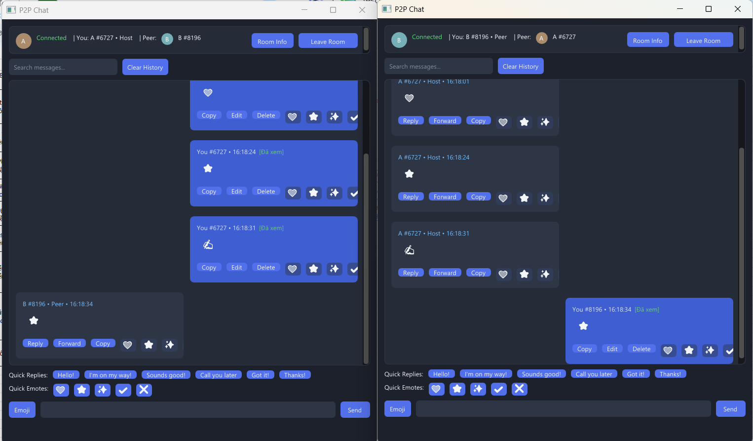

 |  | đúng định dạng , không lỗi hình dạng hoặc không hiện emoji => đạt

TC_09
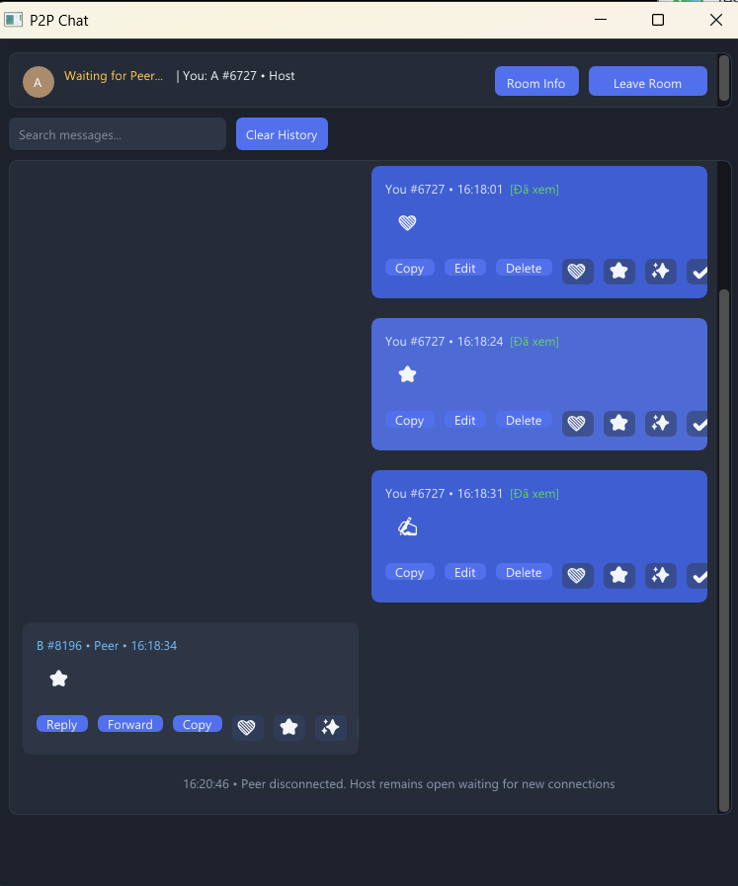
 | TC_09
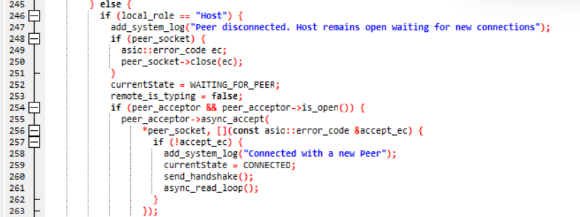
network.cpp

Khi đối phương ngắt kết nối, Asio nhận được tín hiệu EOF (End of File) hoặc Connection Reset, dẫn đến biến error mang giá trị true. Khối lệnh sẽ nhảy vào nhánh else. Tại đây, hệ thống in log thông báo, đóng socket cũ, đổi currentState = WAITING_FOR_PEER và lập tức gọi lại peer_acceptor->async_accept để sẵn sàng đón nhận kết nối từ người dùng mới.

hệ thống đã in ra dòng log màu xám "Peer disconnected. Host remains open waiting for new connections" và góc trái trên cùng đã chuyển trạng thái thành "Waiting for Peer..." màu vàng

